Sheet1
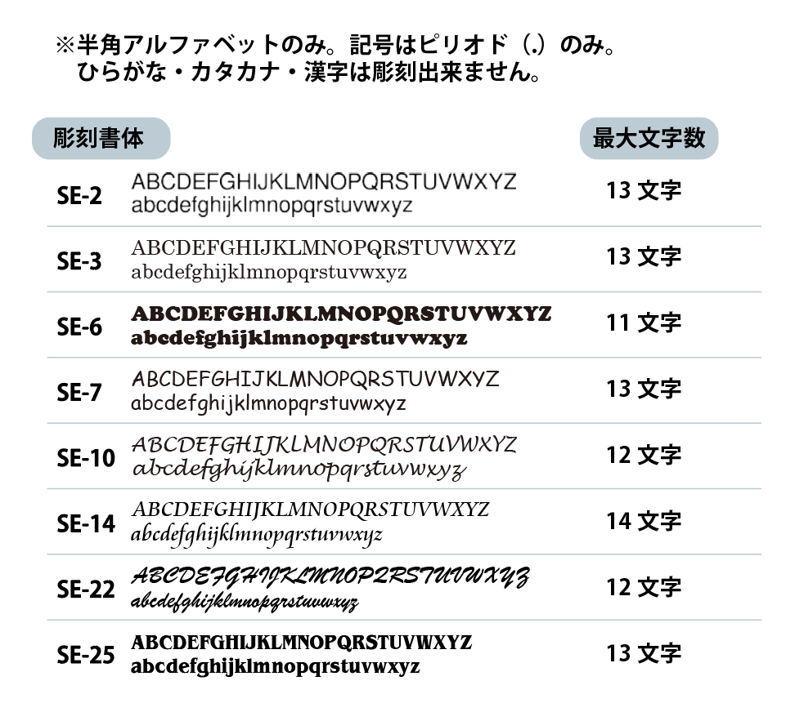
個人名彫刻用フォーマット（3×40/100%）
No.000000 担当：●● |  |  |  | ←弊社使用欄
学校名
商品名
本体色
書体
最大文字数 | 0

※書体ごとに、彫刻可能最大文字数が決まっています。
最大文字数を超えての彫刻は出来ません。
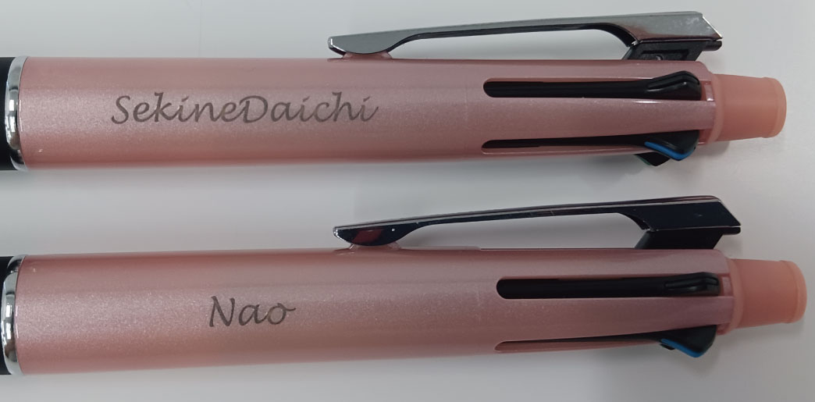
※彫刻文字数の長さに
関わらずフォントサイズは
統一です。

通し番号 | クラス | 彫刻するお名前 | 文字数
1 |  |  | 0
2 |  |  | 0
3 |  |  | 0
4 |  |  | 0
5 |  |  | 0
6 |  |  | 0
7 |  |  | 0
8 |  |  | 0
9 |  |  | 0
10 |  |  | 0
11 |  |  | 0
12 |  |  | 0
13 |  |  | 0
14 |  |  | 0
15 |  |  | 0
16 |  |  | 0
17 |  |  | 0
18 |  |  | 0
19 |  |  | 0
20 |  |  | 0
21 |  |  | 0
22 |  |  | 0
23 |  |  | 0
24 |  |  | 0
25 |  |  | 0
26 |  |  | 0
27 |  |  | 0
28 |  |  | 0
29 |  |  | 0
30 |  |  | 0
31 |  |  | 0
32 |  |  | 0
33 |  |  | 0
34 |  |  | 0
35 |  |  | 0
36 |  |  | 0
37 |  |  | 0
38 |  |  | 0
39 |  |  | 0
40 |  |  | 0
41 |  |  | 0
42 |  |  | 0
43 |  |  | 0
44 |  |  | 0
45 |  |  | 0
46 |  |  | 0
47 |  |  | 0
48 |  |  | 0
49 |  |  | 0
50 |  |  | 0
51 |  |  | 0
52 |  |  | 0
53 |  |  | 0
54 |  |  | 0
55 |  |  | 0
56 |  |  | 0
57 |  |  | 0
58 |  |  | 0
59 |  |  | 0
60 |  |  | 0
61 |  |  | 0
62 |  |  | 0
63 |  |  | 0
64 |  |  | 0
65 |  |  | 0
66 |  |  | 0
67 |  |  | 0
68 |  |  | 0
69 |  |  | 0
70 |  |  | 0
71 |  |  | 0
72 |  |  | 0
73 |  |  | 0
74 |  |  | 0
75 |  |  | 0
76 |  |  | 0
77 |  |  | 0
78 |  |  | 0
79 |  |  | 0
80 |  |  | 0
81 |  |  | 0
82 |  |  | 0
83 |  |  | 0
84 |  |  | 0
85 |  |  | 0
86 |  |  | 0
87 |  |  | 0
88 |  |  | 0
89 |  |  | 0
90 |  |  | 0
91 |  |  | 0
92 |  |  | 0
93 |  |  | 0
94 |  |  | 0
95 |  |  | 0
96 |  |  | 0
97 |  |  | 0
98 |  |  | 0
99 |  |  | 0
100 |  |  | 0
101 |  |  | 0
102 |  |  | 0
103 |  |  | 0
104 |  |  | 0
105 |  |  | 0
106 |  |  | 0
107 |  |  | 0
108 |  |  | 0
109 |  |  | 0
110 |  |  | 0
111 |  |  | 0
112 |  |  | 0
113 |  |  | 0
114 |  |  | 0
115 |  |  | 0
116 |  |  | 0
117 |  |  | 0
118 |  |  | 0
119 |  |  | 0
120 |  |  | 0
121 |  |  | 0
122 |  |  | 0
123 |  |  | 0
124 |  |  | 0
125 |  |  | 0
126 |  |  | 0
127 |  |  | 0
128 |  |  | 0
129 |  |  | 0
130 |  |  | 0
131 |  |  | 0
132 |  |  | 0
133 |  |  | 0
134 |  |  | 0
135 |  |  | 0
136 |  |  | 0
137 |  |  | 0
138 |  |  | 0
139 |  |  | 0
140 |  |  | 0
141 |  |  | 0
142 |  |  | 0
143 |  |  | 0
144 |  |  | 0
145 |  |  | 0
146 |  |  | 0
147 |  |  | 0
148 |  |  | 0
149 |  |  | 0
150 |  |  | 0
151 |  |  | 0
152 |  |  | 0
153 |  |  | 0
154 |  |  | 0
155 |  |  | 0
156 |  |  | 0
157 |  |  | 0
158 |  |  | 0
159 |  |  | 0
160 |  |  | 0
161 |  |  | 0
162 |  |  | 0
163 |  |  | 0
164 |  |  | 0
165 |  |  | 0
166 |  |  | 0
167 |  |  | 0
168 |  |  | 0
169 |  |  | 0
170 |  |  | 0
171 |  |  | 0
172 |  |  | 0
173 |  |  | 0
174 |  |  | 0
175 |  |  | 0
176 |  |  | 0
177 |  |  | 0
178 |  |  | 0
179 |  |  | 0
180 |  |  | 0
181 |  |  | 0
182 |  |  | 0
183 |  |  | 0
184 |  |  | 0
185 |  |  | 0
186 |  |  | 0
187 |  |  | 0
188 |  |  | 0
189 |  |  | 0
190 |  |  | 0
191 |  |  | 0
192 |  |  | 0
193 |  |  | 0
194 |  |  | 0
195 |  |  | 0
196 |  |  | 0
197 |  |  | 0
198 |  |  | 0
199 |  |  | 0
200 |  |  | 0
201 |  |  | 0
202 |  |  | 0
203 |  |  | 0
204 |  |  | 0
205 |  |  | 0
206 |  |  | 0
207 |  |  | 0
208 |  |  | 0
209 |  |  | 0
210 |  |  | 0
211 |  |  | 0
212 |  |  | 0
213 |  |  | 0
214 |  |  | 0
215 |  |  | 0
216 |  |  | 0
217 |  |  | 0
218 |  |  | 0
219 |  |  | 0
220 |  |  | 0
221 |  |  | 0
222 |  |  | 0
223 |  |  | 0
224 |  |  | 0
225 |  |  | 0
226 |  |  | 0
227 |  |  | 0
228 |  |  | 0
229 |  |  | 0
230 |  |  | 0
231 |  |  | 0
232 |  |  | 0
233 |  |  | 0
234 |  |  | 0
235 |  |  | 0
236 |  |  | 0
237 |  |  | 0
238 |  |  | 0
239 |  |  | 0
240 |  |  | 0
241 |  |  | 0
242 |  |  | 0
243 |  |  | 0
244 |  |  | 0
245 |  |  | 0
246 |  |  | 0
247 |  |  | 0
248 |  |  | 0
249 |  |  | 0
250 |  |  | 0
251 |  |  | 0
252 |  |  | 0

弊社使用①
このシートは弊社使用欄です。
お客様は編集しないようお願いいたします。
SE-2 | 13 | ジェットストリーム2＆1（0.5） | 45
SE-3 | 13 | ジェットストリーム2＆1（0.7） | 45
SE-6 | 11 | ジェットストリーム4＆1（0.5） | 43
SE-7 | 13 | ジェットストリーム4＆1（0.7） | 43
SE-10 | 12 | ジェットストリーム4＆1（0.38） | 43
SE-14 | 14 | クルトガ KSモデル | 45
SE-22 | 12 | ジェットストリーム スリム＆コンパクト | 40
SE-25 | 13 | ジェットストリーム４＆１メタルエディション | 40
 |  | ジェットストリーム4&1 Karimoku | 42
 |  | ジェットストリーム4&1 バンブー | 42
 |  | アルファゲル619 | 40
 |  | ドクターグリップ4＋1（0.5） | 45
 |  | ドクターグリップ4＋1（0.7） | 45
 |  | エボルト ツープラスワン | 45
 |  | フリクションボール３メタル | 40
 |  | メイプルレグノ(シャープペン） | 40
 |  | メイプルレグノ（ボールペン） | 40

弊社使用②
このシートは弊社使用欄です。
お客様は編集しないようお願いいたします。
1 | 2 | 3 | 4
5 | 6 | 7 | 8
9 | 10 | 11 | 12
13 | 14 | 15 | 16
17 | 18 | 19 | 20
21 | 22 | 23 | 24
25 | 26 | 27 | 28
29 | 30 | 31 | 32
33 | 34 | 35 | 36
37 | 38 | 39 | 40
41 | 42 | 43 | 44
45 | 46 | 47 | 48
49 | 50 | 51 | 52
53 | 54 | 55 | 56
57 | 58 | 59 | 60
61 | 62 | 63 | 64
65 | 66 | 67 | 68
69 | 70 | 71 | 72
73 | 74 | 75 | 76
77 | 78 | 79 | 80
81 | 82 | 83 | 84

弊社使用③
このシートは弊社使用欄です。
お客様は編集しないようお願いいたします。
85 | 86 | 87 | 88
89 | 90 | 91 | 92
93 | 94 | 95 | 96
97 | 98 | 99 | 100
101 | 102 | 103 | 104
105 | 106 | 107 | 108
109 | 110 | 111 | 112
113 | 114 | 115 | 116
117 | 118 | 119 | 120
121 | 122 | 123 | 124
125 | 126 | 127 | 128
129 | 130 | 131 | 132
133 | 134 | 135 | 136
137 | 138 | 139 | 140
141 | 142 | 143 | 144
145 | 146 | 147 | 148
149 | 150 | 151 | 152
153 | 154 | 155 | 156
157 | 158 | 159 | 160
161 | 162 | 163 | 164
165 | 166 | 167 | 168

弊社使用④
このシートは弊社使用欄です。
お客様は編集しないようお願いいたします。
169 | 170 | 171 | 172
173 | 174 | 175 | 176
177 | 178 | 179 | 180
181 | 182 | 183 | 184
185 | 186 | 187 | 188
189 | 190 | 191 | 192
193 | 194 | 195 | 196
197 | 198 | 199 | 200
201 | 202 | 203 | 204
205 | 206 | 207 | 208
209 | 210 | 211 | 212
213 | 214 | 215 | 216
217 | 218 | 219 | 220
221 | 222 | 223 | 224
225 | 226 | 227 | 228
229 | 230 | 231 | 232
233 | 234 | 235 | 236
237 | 238 | 239 | 240
241 | 242 | 243 | 244
245 | 246 | 247 | 248
249 | 250 | 251 | 252

